临时截图


Sheet1
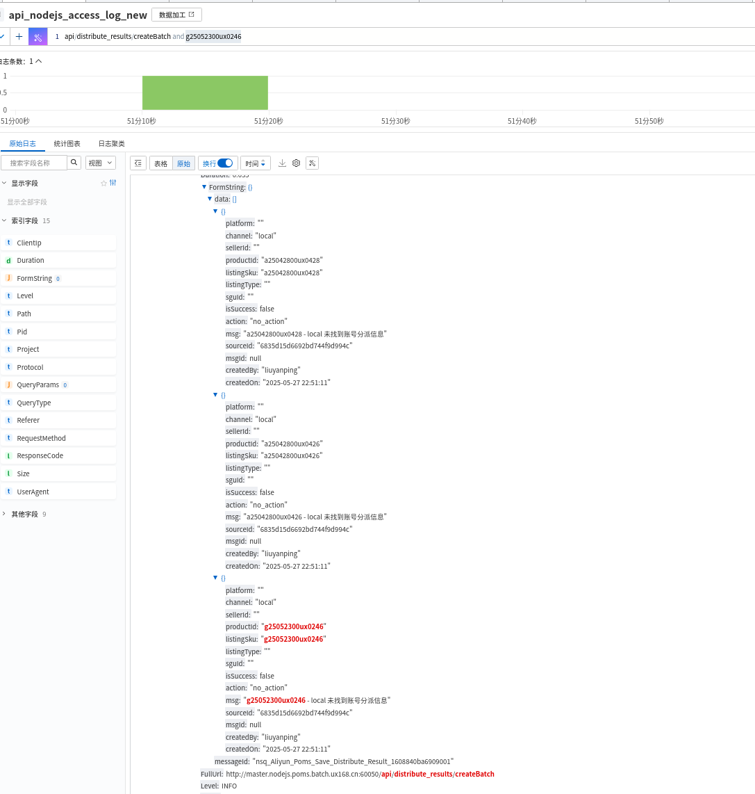
5.8 | 1.5
5.10 | 3
5.12 | 1.5
5.19 | 2
5.20 | 1.5
5.22 | 2.5
5.24 | 5.5
5.26 | 1.5
5.27 | 0.5
5.28 | 2
5.29 | 1.5
 | 23

设置restful xdebug
